상품제안서
[테팔] 비스트로 후라이팬 30cm (손잡이 칼라박스) | 상품코드: F29645

 |  |  |  |  |  |  | 02-412-0044 | www.easy1.co.kr
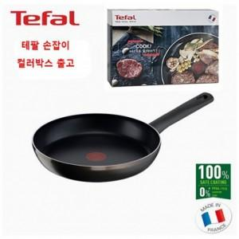

【상세/제작정보】 | 스티커 제작및 부착 비용 별도 문의.

【인쇄/포장옵션】 | / 포장불가능

【공급단가】 | 수량 | 20~ | 50~ | 100~ | 300~ | 500~
*VAT별도 | 단가 | 23,660원 | 23,290원 | 22,750원 | 21,840원 | 20,930원

【상품 URL】 | https://dev.easy1.co.kr:443/src/goods_detail.php?gdno=29645

